Risicoanalyse Milieu
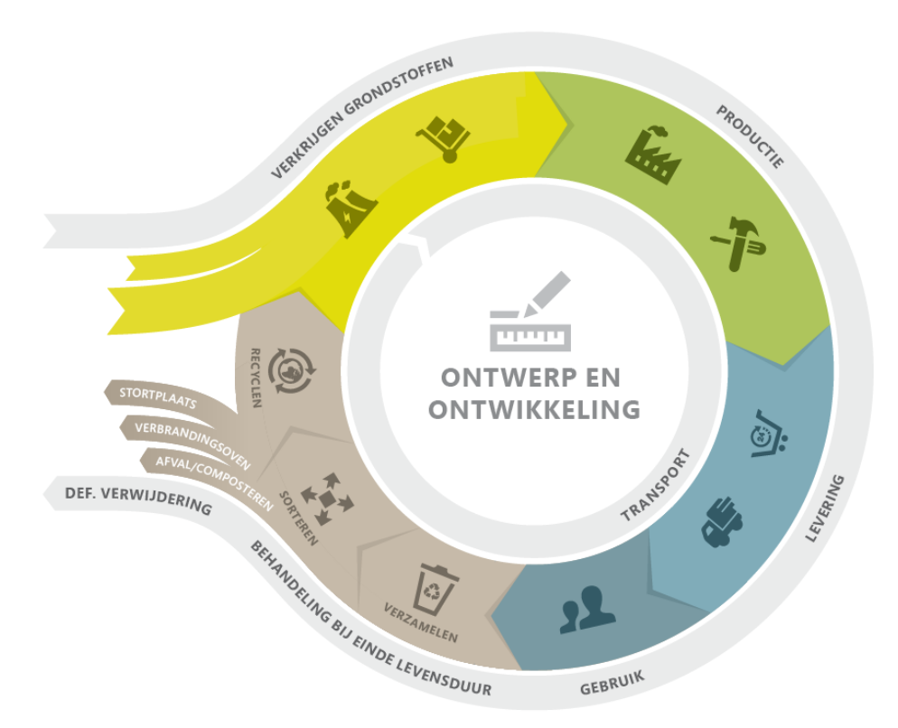
 | MAAS • Risicoanalyse in het kader van Milieu volgens Levenscyclus-perspectief

 |  |  |  | versie: | 8.9
 |  |  |  | opgesteld op: | 2016-04-04
 |  |  |  | geactualiseerd op: | 2025-05-13

 | RISICO ANALYSE - deel 1 |  |  |  |  |  |  |  |  |  |  |  |  |  |  | RISICO ANALYSE - deel 2 |  |  |  |  |  |  |  | RISICO ANALYSE - deel 3
 |  |  |  |  |  |  |  |  | Inschatting zonder beheersmaatregelen |  |  |  |  | significantie bepaling 1 |  |  |  | Inschatting met beheersmaatregelen |  |  |  |  |  |  |  | Restrisico
 |  | Relatie met contextanalyse |  |  |  |  |  |  |  |  |  |  |  |  |  |  |  |  |  |  |  | significantie bepaling 2
 |  | Eigen organisatie | Klanten | Leveranciers | Business stakeholders | Maatschappelijke stakeholders | Activiteit/ issue | Onderwerp | Omschrijving van het risico/ de kans | Omschrijving van de effecten van het risico of het negeren van de kans | Risico eigenaar | Blootstelling | Waarschijnlijkheid | Effect | Risico | Getroffen beheersmaatregel | Eigenaar beheersmaatregel | Wijze van bewaking naleving | Verificatie naleving | Rest blootstelling | Rest waarschijnlijkheid | Rest effect | Totale restrisico | Acceptatie restrisico incl. motivatie | Geplande beheersmaatregel | Verantwoordelijke | Deadline | Doelstelling | Verantwoordelijke | Deadline
Nr | Milieu
 | LEVENSCYCLUS FASE VERKRIJGEN GRONDSTOFFEN
1 | R |  |  | x |  | x | Bij inkoop van koffie, thee en cacao, klimaatverandering, ontbossing, niet duurzame productiemethoden | Chemische middelen | Onjuist gebruik en/of toenemend gebruik van bestrijdingsmiddelen bij productie koffie, thee en cacao | Verontreiniging bodem Verontreiniging oppervlakte water | Director Purchasing | 7 | 7 | 9 | 441 | Stimuleren van biologische EU Bio/ Fairtrade/ UTZ/ RFA producten | Accountmanager | Uitvoering interne audits conform auditplanning | Rapportage interne audit Sales rapportage | 7 | 5 | 9 | 315 | Nee, doelstelling | nvt | nvt | nvt | Jaarlijkse doelstellingen duurzame producten | Sales Director | Continu
2 | R |  |  | x |  | x | Bij inkoop van koffie, thee en cacao, klimaatverandering, ontbossing, niet duurzame productiemethoden | Biodiversiteit | Ontstaan van erosie door productie van koffie, thee en cacao | Verstoring leefomgeving | Director Purchasing | 7 | 7 | 9 | 441 | Stimuleren van biologische EU Bio/ Fairtrade/ UTZ/ RFA producten | Accountmanager | Uitvoering interne audits conform auditplanning | Rapportage interne audit Sales rapportage | 7 | 5 | 9 | 315 | Nee, doelstelling | nvt | nvt | nvt | Jaarlijkse doelstellingen duurzame producten | Sales Director | Continu
3 | R |  |  | x |  | x | Bij inkoop van koffie, thee en cacao, klimaatverandering, ontbossing, niet duurzame productiemethoden | Biodiversiteit | Ontbossing (door aanleg plantages en verbranding hout voor cacaoverwerking) ) | Verstoring leefomgeving | Director Purchasing | 7 | 7 | 9 | 441 | Stimuleren van biologische EU Bio/ Fairtrade/ UTZ/ RFA producten | Accountmanager | Uitvoering interne audits conform auditplanning | Rapportage interne audit Sales rapportage | 7 | 5 | 9 | 315 | Nee, doelstelling | nvt | nvt | nvt | Jaarlijkse doelstellingen duurzame producten | Sales Director | Continu
4 | R |  |  | x |  | x | Bij inkoop van koffie, thee en cacao, klimaatverandering, ontbossing, niet duurzame productiemethoden | Afval | Geen scheiding van afval bij productie koffie en cacao | Verontreiniging lucht Verontreiniging bodem | Director Purchasing | 7 | 7 | 9 | 441 | Stimuleren van biologische EU Bio/ Fairtrade/ UTZ/ RFA producten | Accountmanager | Uitvoering interne audits conform auditplanning | Rapportage interne audit Sales rapportage | 7 | 5 | 9 | 315 | Nee, doelstelling | nvt | nvt | nvt | Jaarlijkse doelstellingen duurzame producten | Sales Director | Continu
5 | R |  |  | x |  | x | Bij inkoop van koffie, thee en cacao, klimaatverandering, ontbossing, niet duurzame productiemethoden | Water | Toenemend gebruik van water voor productie van koffie, thee, cacao en frisdrank | Verspilling natuurlijke hulpbronnen | Director Purchasing | 7 | 7 | 9 | 441 | Stimuleren van biologische EU Bio/ Fairtrade/ UTZ/ RFA producten | Accountmanager | Uitvoering interne audits conform auditplanning | Rapportage interne audit Sales rapportage | 7 | 5 | 9 | 315 | Nee, doelstelling | nvt | nvt | nvt | Jaarlijkse doelstellingen duurzame producten | Sales Director | Continu
6 | R |  |  | x |  | x | Bij inkoop koffie, thee en cacao | Grondstoffen Afval | Verwerking en afval aluminium verpakking | Verspilling grondstoffen Verontreiniging lucht Verontreiniging bodem | Director Purchasing | 7 | 7 | 7 | 343 | Inzet op energy recovery. | Purchaser Hot drinks & disposables | Afspraken met afvalinzamelaar | Inkoopcontract | 7 | 7 | 3 | 147 | nvt | nvt | nvt | nvt | nvt | nvt | nvt
7 | R |  |  | x |  | x | Bij inkoop frisdrankblikjes | Grondstoffen Afval | Verwerking en afval aluminium verpakking | Verspilling grondstoffen Verontreiniging lucht Verontreiniging bodem | Director Purchasing | 7 | 7 | 7 | 343 | Inzet op recycling | Purchaser Food & Cold beverages Wholesale | Afspraken met afvalinzamelaar | Inkoopcontract | 7 | 7 | 3 | 147 | nvt | nvt | nvt | nvt | nvt | nvt | nvt
8 | R |  |  | x |  | x | Bij inkoop van kartonnen bekers | Biodiversiteit | Ontbossing (voor productie van kartonnen bekers) | Verstoring leefomgeving | Director Purchasing | 7 | 7 | 7 | 343 | EUTR zelfverklaring leveranciers in kader verordening (EU) nr. 995/2010 Niet meer inkopen van partijen buiten de EU, maar van handelaren binnen de EU | Manager Purchase, Purchase Manager | Inkoopeisen Leveranciersbeoordeling | Inkoopcontract Formulier leveranciersbeoordeling | 7 | 7 | 3 | 147 | nvt | nvt | nvt | nvt | nvt | nvt | nvt
9 | R | x |  |  |  |  | Bij inkoop van food voor kantine | Chemische middelen | Onjuist gebruik en/of toenemend gebruik van bestrijdingsmiddelen bij productie voedingsmiddelen | Verontreiniging bodem Verontreiniging oppervlakte water | Director Purchasing | 5 | 5 | 3 | 75 | Geen maatregelen | nvt | nvt | nvt |  |  |  | 0 | nvt | nvt | nvt | nvt | nvt | nvt | nvt
10 | R | x |  |  |  |  | Bij inkoop van food voor kantine | Biodiversiteit | Toenemend landgebruik en overbevissing voor productie van voedingsmiddelen | Verstoring leefomgeving | Director Purchasing | 5 | 5 | 3 | 75 | Geen maatregelen | nvt | nvt | nvt |  |  |  | 0 | nvt | nvt | nvt | nvt | nvt | nvt | nvt
11 | K | x |  | x |  | x | Bij inkoop koffie, thee en cacao (levenscyclus) | Grondstoffen Afval | Investeren in duurzame koffie, thee en cacao | Verspilling natuurlijke hulpbronnen | Managing Director | 7 | 7 | 9 | 441 | Marketingplan: Ontwikkeling van verschillende marketingprogramma's Moyee programma | Commercieel Directeur | Bespreking Marketing afdeling Bespreking in Board meeting | KPI's Marketing & e-Business | 7 | 7 | 9 | 441 | Nee, doelstelling | nvt | nvt | nvt | Impactwaarde Sales in NL Blendstar SO 20% en Harper's SO 5% | Sales Director | Eind 2022
12 | R | x |  | x |  | x | Bij inkoop koffie, thee en cacao (levenscyclus) | Klimaat | Klimaatverandering wordt niet gestopt | Prijsstijgingen door mislukken of verloren gaan van oogsten, kleiner aanbod in de markt van koffie, thee, cacao, suiker. | Director Purchasing | 7 | 7 | 9 | 441 | Reductie van CO2-emissie bij MAAS zelf en in de keten van MAAS. | Director Purchasing | Bespreking met leveranciers Bespreking in Board meeting | Leveranciersbeoordelingen | 7 | 7 | 9 | 441 | Nee, CO2-reductie doelstelling | CO2-Prestatieladder, klimaat mitigatie projecten in de keten | Director CSR | 2025 | 50% CO2-reductie ten opzicht van 2018 bij eigen MAAS emissies | Managing Director | Eind 2025
12 | R | x |  | x |  | x | Bij inkoop koffie, thee en cacao (levenscyclus) | Klimaat | Klimaatverandering veroorzaakt extreem weer. | Geen klimaatadaptatie van de koffie-, thee- en cacao-planten. De koffie-, thee- en cacao-planten zijn extreem gevoelig voor weersinvloeden. De planten kunnen niet tegen extreme temperatuurstijgingen, slagregens en bodemerosie. Bovendien gedijen bepaalde schimmels en insecten goed bij de stijgende temperaturen, en juist die soorten hebben het voorzien op de koffie-, thee- en cacao-planten. | Director Purchasing | 7 | 7 | 9 | 441 | Investeren in klimaat roburstere koffievariëteiten. Klimaat robustere koffieplanten worden ontwikkeld om bestand te zijn tegen veranderende omstandigheden en veerkrachtiger te zijn in het licht van de klimaatverandering. Investeren in onderzoek, ontwikkeling en toepassing van deze variëteiten, waardoor de teelt zich kan aanpassen aan een veranderend klimaat. | Director Purchasing | Bespreking met leveranciers Bespreking in Board meeting | Leveranciersbeoordelingen | 7 | 7 | 9 | 441 | Nee, aanplant doelstelling | MAAS investeert gedurende 3 jaar (2023 t/m 2025) in het Initiative for Climate Smart Supply Chains (I4C). Daarnaast Puro projecten en RA Tinjure | Director CSR | 2025 | Ruim 3 miljoen bomen en struiken (voornamelijk koffiestruiken, schaduwvoorzienende bomen) en groenbemesters zullen worden aangeplant; 60.000 ton CO2 wordt binnen 3 jaar opgeslagen door het aanplanten van bomen en struiken in de betrokken gebieden | Lokaal | Eind 2025
12 | K | x |  | x |  | x | Bij inkoop koffie, thee en cacao (levenscyclus) | Klimaatadaptatie | Klimaatverandering vereist andere infrastructuur voor koffie-, thee en cacaoteelt | Geen klimaatadaptatie van de infrastuctuur. | Director Purchasing | 7 | 7 | 9 | 441 | Investeren in infrastructuurprojecten in koffie-, thee- en cacao-producerende landen om de koffie-, thee- en cacao-productie efficiënter en effectiever te maken.Dit omvat onder meer het investeren in irrigatiesystemen en andere technologieën voor de tropische landbouw. | Director Purchasing | Bespreking met leveranciers Bespreking in Board meeting | Leveranciersbeoordeling | 7 | 7 | 9 | 441 | Nee, infrastructuur ondersteuning doelstelling | MAAS investeert gedurende 3 jaar (2023 t/m 2025) in het Initiative for Climate Smart Supply Chains (I4C). Daarnaast Puro projecten en RA Tinjure | Director CSR | 2025 | Voorbereidende werkzaamheden op een nieuwe locatie voor het installeren van duurzame installaties voor het schoonmaken en branden van koffiebonen; | Lokaal | Eind 2025
12 | K | x |  | x |  | x | Bij inkoop koffie, thee en cacao (levenscyclus) | Klimaatadaptatie | Klimaatverandering vereist andere infrastructuur voor koffie-, thee en cacaoteelt | Geen klimaatadaptatie van de teelt technieken. | Director Purchasing | 7 | 7 | 9 | 441 | Ondersteuning van duurzame koffie-, thee- en cacao-teeltpraktijken. Koffie-, thee- en cacaoboeren ondersteunen bij het adopteren van duurzame landbouwpraktijken die hun ecologische voetafdruk verkleinen en de kwaliteit van het land behouden. Deze praktijken voor koffie-, thee- en cacao-telers omvatten technieken zoals agroforestry, bodembedekkingsgewassen en koffie in de schaduw. | Director Purchasing | Bespreking met leveranciers Bespreking in Board meeting | Leveranciersbeoordeling | 7 | 7 | 9 | 441 | Nee, teelt ondersteuning doelstelling | MAAS investeert gedurende 3 jaar (2023 t/m 2025) in het Initiative for Climate Smart Supply Chains (I4C). Daarnaast Puro projecten en RA Tinjure | Director CSR | 2025 | 50% van de waarde van de koffie blijft in het land van oorsprong (Ethiopië) om een duurzame teelt te garanderen. | Lokaal | Eind 2025
12 | K | x |  | x |  | x | Bij inkoop koffie, thee en cacao (levenscyclus) | Klimaatadaptatie | Klimaatverandering vereist andere kennis en vaardigheden van de boeren, met de daarbij behorende middelen. | Boeren niet getraind op klimaatadaptatie farming methoden; onvoldoende aanbod van duurzaam geteelde producten en verdergaande verslechtering van het landbouwareaal. | Director Purchasing | 7 | 7 | 9 | 441 | Samenwerken met boeren om veerkracht op te bouwen tegen veranderende omstandigheden. Met boeren samenwerken om hun capaciteit en vaardigheden op te bouwen bij het reageren op de gevolgen van klimaatverandering. Dit omvat onder meer het bieden van training, middelen en technologie die boeren kunnen helpen zich effectiever aan te passen. | Director Purchasing | Bespreking met leveranciers Bespreking in Board meeting | Leveranciersbeoordeling | 7 | 7 | 9 | 441 | Nee, vaardigheden ondersteuning doelstelling | MAAS investeert gedurende 3 jaar (2023 t/m 2025) in het Initiative for Climate Smart Supply Chains (I4C). Daarnaast Puro projecten en RA Tinjure | Director CSR | 2025 | Verbetering van productiviteit en inkomen boeren door training van boeren in certificatie en traceerbaarheid van herkomst. Inhuur van de audit en inspectie organisatie voor Biologische-, en Rainforest Alliance certificatie van 1.250 boeren. | CI Ethiopië | Eind 2025
12 | LEVENSCYCLUS FASE PRODUCTIE
13 | K | x |  | x |  | x | Inkoop van koffiemachines | Energie - verbruik | Verlagen energieverbruik van koffiemachines door producenten, gebruik duurzame onderdelen (lange levensduur en hoge recyclinggraad) | Verspilling natuurlijke hulpbronnen | Director Purchasing | 7 | 7 | 7 | 343 | In overleg met de producent worden automaten ontwikkeld die minder energie verbruiken bv door een actieve spaarstand. Ook worden machines gebruikt met een levensduur van tenminste tien jaar en worden onderdelen gebruikt welke duurzaam zijn en indien nodig modulair vervangen kunnen worden. | Director Purchasing | Inkoopeisen (Huidige energieverbruik, LED-verlichting, 1 koeling in 1 apparaat) | Inkoopcontract | 7 | 5 | 7 | 245 | Nee, beheersmaatregel | Bijhouden innovaties op gebied van automaten. De rijksoverheid heeft in overleg met marktpartijen en andere overheden duurzaamheidscriteria opgesteld. Per productgroep (bijvoorbeeld drankautomaten) zijn er eisen, wensen, en in sommige gevallen contractvoorwaarden geformuleerd. De criteria zijn zo opgesteld dat alle overheden er aan kunnen voldoen. | Purchase Director, Manager Concepts & Machines | Continu | nvt | nvt | nvt
14 | R | x |  |  |  |  | Sealen van pallets en verpakkingen | Grondstoffen | Toenemend verbruik van plastic (krimpfolie) | Verspilling grondstoffen | Manager Stock Control | 7 | 5 | 5 | 175 | Huisregels MAAS via MAAS portal Beperken gebruik plastic door gebruik rolcontainer | Manager Stock Control Depothouder | Uitvoering interne audits conform auditplanning | Rapportage interne audit | 7 | 5 | 3 | 105 | nvt | nvt | nvt | nvt | nvt | nvt | nvt
15 | R |  |  | x |  |  | Inkoop diensten, onderdelen, ingrediënten, bekers | Energie - verbruik | Toenemend verbruik van energie door leveranciers | Verspilling natuurlijke hulpbronnen | Director Purchasing | 7 | 7 | 7 | 343 | Met name beleid gericht op regionale inkoop van diensten, bij inkoop van producten ook op milieueisen meenemen | Director Purchasing | Inkoopeisen Leveranciersbeoordeling | Inkoopcontract Formulier leveranciersbeoordeling | 7 | 7 | 3 | 147 | Ja, beheersmaatregel | Alle kritische leveranciers hebben één of meerdere management systemen. Milieu management systeem is nog beperkt. | Purchase Director | Jaarlijks | nvt | nvt | nvt
16 | LEVENSCYCLUS FASE LEVERING & INSTALLATIE
17 | R | x |  | x |  |  | Gebruik rollend materieel hoofdkantoor Son (heftruck, stapelaar, palletwagen) | Energie - verbruik | Toenemend gebruik elektra | Verspilling natuurlijke hulpbronnen | Managing Director | 7 | 5 | 5 | 175 | Huisregels MAAS via MAAS portal | Managing Director | Uitvoering interne audits conform auditplanning | Milieu KPI | 7 | 5 | 5 | 175 | nvt | nvt | nvt | nvt | nvt | nvt | nvt
18 | R |  | x |  |  |  | Gebruik rollend materieel op de depots (stapelaar, palletwagen, vorkheftruck, ) | Energie - verbruik | Toenemend gebruik elektra | Verspilling natuurlijke hulpbronnen | Managing Director | 7 | 5 | 5 | 175 | Huisregels MAAS via MAAS portal | Managing Director | Uitvoering interne audits conform auditplanning | Milieu KPI | 7 | 5 | 5 | 175 | nvt | nvt | nvt | nvt | nvt | nvt | nvt
19 | R | x | x |  |  |  | Bij bevoorraden monteurs (in night delivery) | Akoestiek/ Geluid | Klachten over geluid door omgeving | Verstoring leefomgeving | Manager Stock Control | 7 | 5 | 7 | 245 | Uitbestede dienst Afspraken met dienstverlener | Manager Stock Control | Leveranciersbeoordeling | Formulier leveranciersbeoordeling | 7 | 5 | 7 | 245 | Nee, beheersmaatregel | Beoordeling van eventuele geluidsklachten bijl milieu item leveranciers beoordeling | National Operational Manager, Manager Stock Control | Jaarlijks | nvt | nvt | nvt
20 | R | x | x |  |  |  | Bij aan en afvoeren van automaten | Akoestiek/ Geluid | Klachten over geluid door omgeving | Verstoring leefomgeving | Technical Operations Manager | 2 | 5 | 3 | 30 | Geen maatregelen | nvt | nvt | nvt |  |  |  | 0 | nvt | nvt | nvt | nvt | nvt | nvt | nvt
21 | R |  |  | x |  |  | Vervoer ten behoeve van inkoop | Energie - verbruik | Toenemend brandstof verbruik door vervoersbewegingen leveranciers | Verspilling natuurlijke hulpbronnen | Director Purchasing | 7 | 7 | 7 | 343 | Afspraken met leveranciers. | Director Purchasing | Inkoopeisen Leveranciersbeoordeling | Inkoopcontract Formulier leveranciersbeoordeling | 7 | 5 | 5 | 175 | nvt | nvt | nvt | nvt | nvt | nvt | nvt
...

